Ejercicio 1
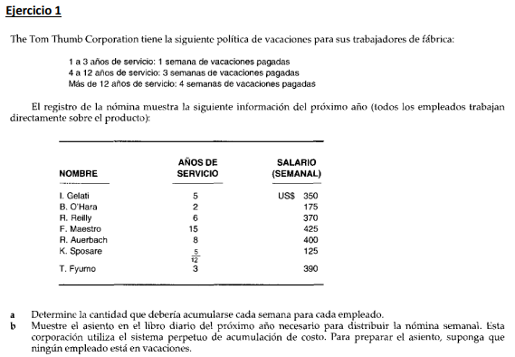
 |  |  | Vacaciones |  |  |  | Fecha | Descripcion | Debe | Haber
Nombre | Años de servicio | Salario (Semanal) | Semanas | Salario | Semanas Trabajadas | Salario por semana | - | PDA #1
I. Gelati | 5 | 350.00 | 3 | 1,050.00 | 49 | 21.43 |  | Inventario de trabajo en proceso | 2,235.00
B. O'Hara | 2 | 175.00 | 1 | 175.00 | 51 | 3.43 |  | Costos indirectos de fabricacion | 115.07
R. Relly | 6 | 370.00 | 3 | 1,110.00 | 49 | 22.65 |  | Nomina por pagar |  | 2,235.00
F. Maestro | 15 | 425.00 | 4 | 1,700.00 | 48 | 35.42 |  | Obligaciones por pago por vacaciones |  | 115.07
R. Auerbach | 8 | 400.00 | 3 | 1,200.00 | 49 | 24.49 |  | Registrando gastos de planilla
K. Sposare | 0.42 | 125.00 | 0 | - | 52 | -
T. Fyumo | 3 | 390.00 | 1 | 390.00 | 51 | 7.65
Total |  | 2,235.00 |  |  |  | 115.07

Ejercicio 2
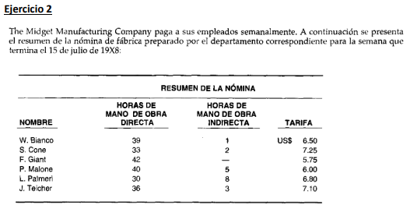
 |  |  |  | Horas |  | Salario |  | *Registrando la nomina
Nombre | Horas | Tarifa | Pago Bruto | Mano de Obra directa | Mano de obra indirecta | Mano de Obra directa | Mano de obra indirecta | Fecha | Descripcion | Debe | Haber
W. Blanco | 40 | 6.50 | 260.00 | 39 | 1 | 253.50 | 6.50 | - | PDA #1
S. Cone | 35 | 7.25 | 253.75 | 33 | 2 | 239.25 | 14.50 |  | Inventario de trabajo en proceso | 1,433.85 | 100.37
F. Giant | 42 | 5.75 | 241.50 | 42 |  | 241.50 | - |  | Costos indirectos de fabricacion | 126.70
P. Malone | 45 | 6.00 | 270.00 | 40 | 5 | 240.00 | 30.00 |  | Nomina por pagar |  | 1,560.55
L. Palmeri | 38 | 6.80 | 258.40 | 30 | 8 | 204.00 | 54.40 |  | Registrando nomina
J. Teicher | 39 | 7.10 | 276.90 | 36 | 3 | 255.60 | 21.30
Total |  |  | 1,560.55 |  |  | 1,433.85 | 126.70 | *Registrando deducciones de los empleados y pago de la nomina
 |  |  |  |  |  |  |  | Fecha | Descripcion | Debe | Haber
 |  |  |  |  |  |  |  | - | Nomina por pagar | 1,560.55
 |  |  |  |  |  |  |  |  | Impuesto FICA (empleado) por pagar |  | 95
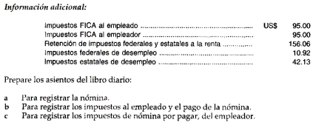
 |  |  |  |  |  |  |  |  | Retencion de impuesto federales y estatales a la renta por pagar |  | 156.06
 |  |  |  |  |  |  |  |  | Efectivo |  | 1,309.49
 |  |  |  |  |  |  |  |  | Registrando pago de planilla a empleados

 |  |  |  |  |  |  |  | *Registrando las deducciones del empleador
 |  |  |  |  |  |  |  | Fecha | Descripcion | Debe | Haber
 |  |  |  |  |  |  |  |  | Costo indirectos de fabricacion | 148.05
 |  |  |  |  |  |  |  |  | Impuesto FICA (empleador) por pagar |  | 95
 |  |  |  |  |  |  |  |  | Impuesto federal de desempeño por pagar |  | 10.92
 |  |  |  |  |  |  |  |  | Impuesto estatal de desempeño por pagar |  | 42.13
 |  |  |  |  |  |  |  |  | Registrando deducciones del empleador, por pagar

Ejercicio 3
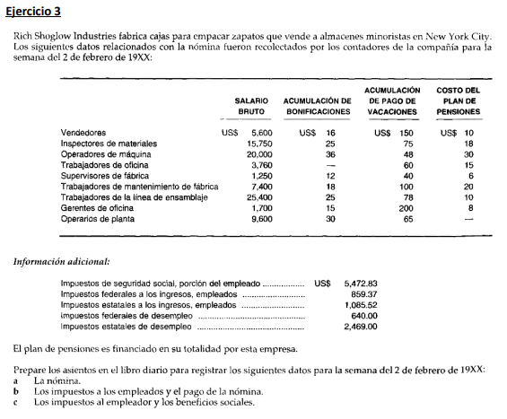
Mano de obra directa: | 55000 | Fecha | Descripcion | Debe | Haber
Operadores de maquina | 20000 | 2023-02-02 | Inventario de trabajo en proceso | 55,000.00
Trabajadores de la linea de ensamblaje | 25400 |  | Costo indirecto de fabricacion | 24,400.00
Operarios de planta | 9600 |  | Gasto de ventas (Salarios vendedores) | 5,600.00
 |  |  | Gasto de oficinas (Salario de administracion) | 5,460.00
Mano de obra indirecta: | 24400 |  | Nomina por pagar |  | 90,460.00
Inspectores de materiales | 15750 |  | Registrando la nomina
Supervisores de fabrica | 1250
Trabajadores de mantenimiento de fabrica | 7400 | Fecha | Descripcion | Debe | Haber
 |  | 2023-02-02 | Nomina por pagar | 90,460.00
Otras nominas: |  |  | Impuestos de seguridad social (empleado) por pagar |  | 5472.83
Vendedores | 5600 |  | Impuestos federales a los ingresos (empleado) por pagar |  | 859.37
Oficinas: | 5460 |  | Impuesto estatal a los ingresos (empleado) por pagar |  | 1085.52
Trabajadores de oficina | 3760 |  | Efectivo |  | 83,042.28
Gerentes de oficina | 1700 |  | Registrando pago de planilla a empleados

 |  | Fecha | Descripcion | Debe | Haber
 |  | 2023-02-02
 |  |  | Costo indirecto de fabricacion | 3,049.00
 |  |  | Acumulacion de bonificaciones (Beneficios sociales) | 177.00
 |  |  | Impuesto federales de desempleo, por pagar |  | 640.00
 |  |  | Impuesto estatales de desempleo, por pagar |  | 2,469.00
 |  |  | Plan de pensiones por pagar |  | 117.00
 |  |  | Registrando deducciones del empleador, por pagar.

